Dashboard
BLOCK 139

 | VERSION | 1.0.0

Chuyên Đề Phát Triển Web 1

Evidance
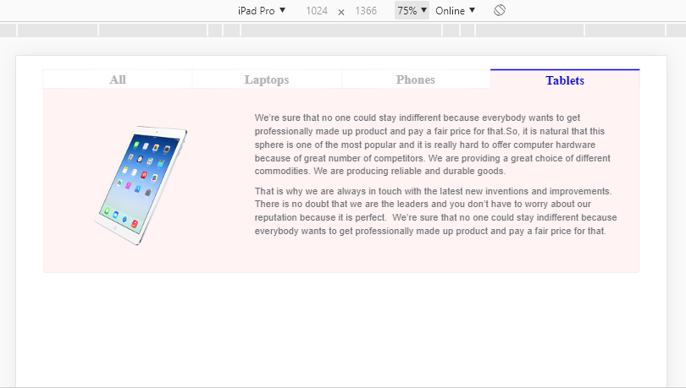
File thiết kế

Hình 1. Kích thước box danh mục cấp 1

Hình 2. khoảng cách giữa các danh mục cấp 1

Hình 3. Không nhập dữ liệu vào danh mục cấp 1

Hình 4. Nhập dữ liệu "12345" vào danh mục cấp 1

Hình 5. Nhập dữ liệu là một dãy số "12345,…" vào danh mục cấp 1

Hình 6. Nhập kí tự đặc biệt vào danh mục cấp 1

Hình 7. Nhập link website vào danh mục cấp 1

Hình 8. Kích thước của hình ảnh sản phẩm
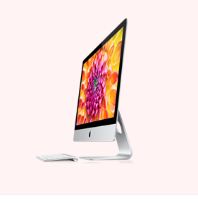

Hình 9. Kích thước box nội dung sản phẩm
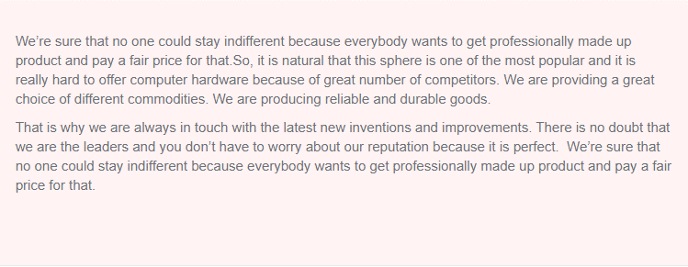

Hình 10. Không nhập dữ liệu cho phần nội dung sản phẩm

Hình 11. Nhập link của một website vào phần nội dung của sản phẩm

Hình 12. Khoảng cách hình ảnh sản phẩm với nội dung sản phẩm

Hình 13. Font chữ danh mục cấp 1

Hình 14. Font chữ phẩn nội dung sản phẩm

Hình 15. Màu chữ của danh mục cấp 1 khi chưa hover

Hình 16. Màu chữ của danh mục cấp 1 khi hover

Hình 17. Font size danh mục cấp 1

Hình 18. Font size phần nội dung sản phẩm

Hình 19. Chạy trên iphone 6/7/8
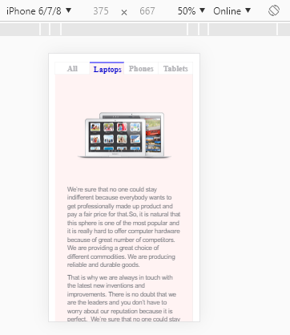

Hình 20. Chạy trên iphone 6/7/8 plus

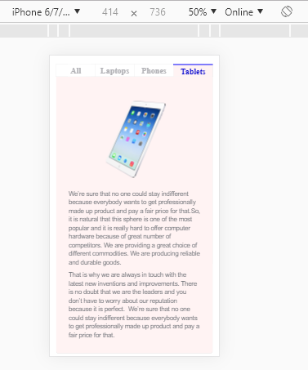

Hình 21. Chạy trên Ipad

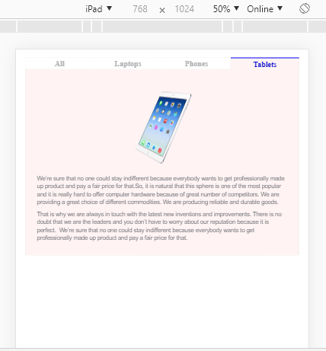

HÌnh 22. Chạy trên Ipad Pro

